Introducción



Métrica de Justicia Abierta

4. Guía de lectura evidencias
 |  | Guía de lectura de evidencias

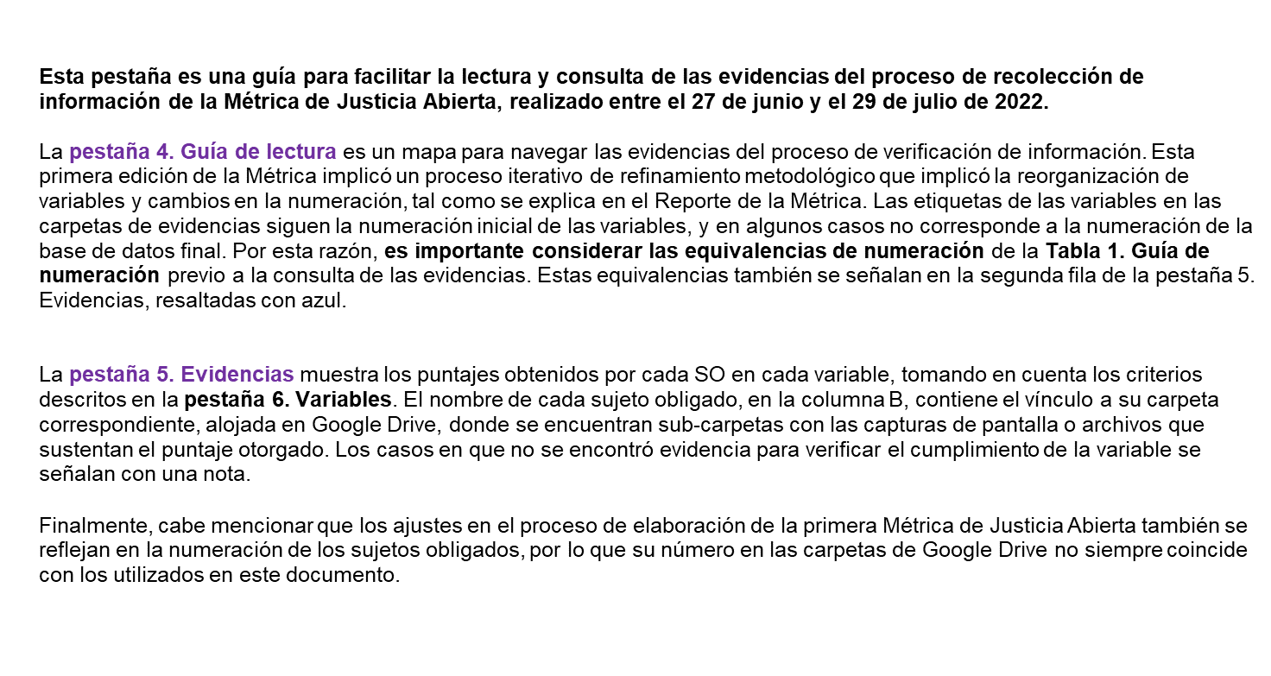

Tabla 1. Guía de numeración de las carpetas de evidencias
Nombre de variable | Numeración en carpeta de evidencias

1.1. Publicación de todas las obligaciones comunes dispuestas en el artículo 70 de la LGTAIP. | 1.1
1.2. Publicación de todas las sentencias definitivas, laudos (procesos jurisdiccionales) o resoluciones definitivas administrativas que ponen fin al juicio o procedimiento dictados por tribunales judiciales, administrativos o del trabajo (fr. II del art. 73 de la LGTAIP). | 1.2
1.3. Publicación de las recomendaciones que recibió el sujeto obligado de las comisiones de Derechos Humanos en casos de violaciones a los Derechos Humanos (fr. XXXV) y, en el caso de las comisiones de Derechos Humanos, la publicación de todas las recomendaciones que han emitido. | 1.4
1.4. Publicación de los mecanismos de participación social con los que cuenta la institución de la fracción XXXVII del art. 70 de la LGTAIP. | 1.5
1.5. Publicación del índice de expedientes clasificados como reservados del artículo 102 LGTAIP. | 1.6
1.6. Actualización del índice de expedientes clasificados como reservados del artículo 102 LGTAIP. | 1.7
1.7. Publicación de repositorios con estadística de los servicios prestados por el sujeto obligado de la fracción XXX del art. 70 de la LGTAIP. | 1.8
2.1. Uso de criterios de transparencia proactiva sobre los derechos que garantiza y protege la institución con respeto al debido proceso. | 2.1
2.2. Uso de criterios de transparencia proactiva de los mecanismos de coordinación interinstitucional con los que cuenta el sujeto obligado. | 2.3
2.3. Uso de criterios de transparencia proactiva de los servicios que presta la institución (trámites y servicios, calidad de la información) de las fracciones XIX y XX del art. 70 de la LGTAIP. | 1.3
3.1. Existencia de servicios de justicia accesibles para personas en situación de desigualdad estructural (mujeres en situación de violencia, niñas, niños y adolescentes, personas con discapacidad, personas indígenas, migrantes, personas LGBTIQ+). | 3.1
3.2. Existen programas de capacitación dirigida a las personas servidoras públicas del sujeto obligado en materia de ciudadanización, control de la corrupción, responsabilidades administrativas y ética pública. | 3.2
4.1. Ofrecen sus servicios digitales de justicia en línea la posibilidad de iniciar un juicio y/o procedimiento, y/o queja, y/o denuncia en línea. | 4.1
4.2. Ofrecen sus servicios digitales la posibilidad de consultar el expediente íntegro (versiones públicas). | 4.2
4.3. Dispone de servicios digitales para el trámite de los servicios que ofrece el sujeto obligado. | 4.3
4.4. Uso de criterios de accesibilidad en los servicios digitales que ofrece el sujeto obligado. | 4.4
5.1. Publicación del número total de asuntos por año en los que se inició el trámite de un mecanismo alternativo de solución de controversias (en sede judicial o extrajudiciales). | 5.1
5.2. Publicación del número total de asuntos por año que concluyeron por mediación o conciliación en un mecanismo alternativo de solución de controversias (en sede judicial o extrajudiciales). | 5.2
5.3. Publicación de estadística relevante por año de los mecanismos alternativos de solución de controversias (en sede judicial o extrajudiciales). | 5.3
6.1. Uso de mecanismos de retroalimentación ciudadana para el desarrollo de planes, programas, propuestas (encuestas, buzón de sugerencias, talleres, consultas) de las personas usuarias. | 6.1
6.2. Existencia de mecanismos de participación social en la formulación de programas y planes institucionales. | 6.2
6.3. Formaliza convenios con organizaciones de la sociedad civil o la sociedad civil en general con el objetivo de optimizar sus funciones. | 7.1
7.1. Publicación de las declaraciones patrimoniales de los servidores públicos (fr. XII del art. 70 de la LGTAIP). | 8.1
7.2. Publicación del listado de personas servidoras públicas sancionadas. (fr. XVIII del art. 70 de la LGTAIP). | 8.2
7.3. Existencia de mecanismos públicos de verificación de perfiles idóneos en la evaluación, selección y designaciones de titulares de sujetos obligados. | 2.2
7.4 El sujeto obligado cuenta con mecanismos para evaluar el desempeño o las decisiones de los órganos internos de control. | 3.3
7.5. El ciudadano cuenta con mecanismos para conocer versiones públicas de las resoluciones de los órganos internos de control. | 7.2
7.6. Publicación de los resultados de las auditorías (fr. XXIV del artículo 70 de la LGTAIP). | 11.3
8.1. Cuenta con un sistema institucional de archivos en operaciones. | 9.1
8.2. Cuenta con un grupo interdisciplinario de archivos constituido. | 9.2
8.3. Existencia de herramientas de búsqueda del registro de datos e información de interés público. | 9.3
8.4. Existencia de cuadros de clasificación. | 9.4
8.5. Existencia de tabla de valoración documental. | 9.5
8.6. Dispone el grupo interdisciplinario de reglas de operación. | 9.6
9.1. Publicación del presupuesto asignado (fr. XXI, art. 70 de la LGTAIP). | 10.1
9.2. Publicación del ejercicio del gasto (fr. XXI del artículo 70 de la LGTAIP). | 10.2
9.3. Publicación de contratos para la adquisición de bienes y servicios (artículo 70, fr. XXVIII de la LGTAIP). | 10.3
9.4. El ciudadano puede tener información o acceso a estadística relevante de los contratos para la adquisición de bienes y servicios (adjudicaciones directas y licitaciones públicas) | 7.3
10.1. Existencia de mecanismos de denuncia por actos de corrupción. | 11.1
10.2. Cuenta con mecanismos internos para la atención de casos de violencia de género. | 11.2
10.3. Existencia de protocolos públicos de protección a denunciantes. | 11.4
10.4. Cuenta con mecanismos preventivos en materia de corrupción (por ejemplo, comités de ética, código de ética, o programa de gestión de riesgos de corrupción). | 8.3

